Обложка
Курс: Microsoft Excel | Уровень IV Макросы на VBA

 |  | Модуль 4 | Объекты и циклы (знакомство)
Данный модуль направлен на изучение языка приложения Microsoft Excel - VBA, в рамках курса вы изучите:

виды объектов в VBA и особенности работы с ними, роль окон с сообщениями и окон с вводом при работе с объектами, программы с множеством переменных, роль оператора Static, роль And в связке с If, введение в тему циклов и написание цикла For each...next, составление динамического оглавления



Преподаватель: |  | Чмель Виктор Иванович

Контакты: | e-mail | vchmel@edubmstu.ru

Прогресс
ПРОГРЕСС ВЫПОЛНЕНИЯ МОДУЛЯ
 | 1 ряд | 2 ряд | 3 ряд | 4 ряд
 | 0% | 0% | 0% | 100%

0

1 ряд | 2 ряд | 3 ряд | 4 ряд
0% |  |  | 100%

Выполнено заданий
Д/З

 |  |  |  | 0 | из | 14 | Q

Модуль 4
Объект - то, на что направлен исполнительный код (программа), она может либо менять его свойства либо применять определенный метод при работе с ним |  |  |  |  | Модуль 4 СОДЕРЖАНИЕ |  | ВЫПОЛНЕНО
 | меняется после знака = |  |  | совершаются определенный действия |  | https://disk.yandex.ru/d/G7yL-1N1UR0XOw
 |  |  |  |  | Объекты в VBA |  |  | Нет
 |  |  |  |  | Тестирование объетов без переменных |  |  | Нет
 |  |  |  |  | Роль msgbox |  |  | Нет
 |  |  |  |  | Объект Workbook Worksheet |  |  | Нет
Workbook
 |  |  |  |  | Объектные переменные |  |  | Нет
 |  |  |  |  | Переменные счетчики |  |  | Нет
Worksheet
 |  |  |  |  | Макрос возвращения на лист |  |  | Нет
Англ яз
Регионал яз
В стиле Offset (R1C1)
 |  |  |  |  | Роль Static как аналога Dim |  |  | Нет
 |  |  |  |  | Таблица (range) как объект |  |  | Нет
 |  |  |  |  | Переназначение переменной |  |  | Нет
Это основные объекты, существуют и другие - PivotTable (сводная), Chart (диаграмма) и др. |  |  |  |  | Первое знакомство с циклами |  |  | Нет
Работа с объектом |  |  |  |  | Цикл For each…next |  |  | Нет
1. Программа |  |  |  |  | Автооглавление и роль InputBox |  |  | Нет
2. Программа-событие |  |  |  |  | Событийность автооглавления |  |  | Нет

Присвоение переменной объектного значения происходит оператором Set
Set wb = ActiveWorkbook |  | Объектное программирование необходимо в том числе для инициации
Set sht = wb.ActiveSheet |  |  | ЦИКЛА
Set cell = sht.Range("C5") |  |  | т.е. перебора объектов с последующими действиями с ними

Объекты_справ
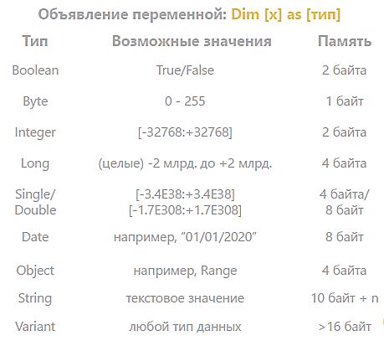
 | Переменные |  | Объекты в качестве переменных
 |  |  | Application - уровнеь самого экселя
 |  |  | Workbooks - книги
 |  |  | Worksheets - листы
 |  |  | Более мелкие

 | Для валют также есть переменная
 | Currency

 |  |  | Workbooks.Add | Добавить новую книгу
Объявление и присвоение |  |  | Msgbox Workbooks.Count |  | Посчитать открытые книги
 |  |  | Msgbox Workbooks("Книга1").Worksheets.Count |  |  | Посчитать листы в книге
 |  |  | Msgbox Workbooks("Книга1").ActiveSheet.Name |  |  | Имя активного листа в книге
 |  |  | Workbooks("Книга1.xlsm").Close SaveChanges:=True |  |  |  | см. ниже

 |  |  | В последнем примере книга с поддержкой макросов, поэтому расширение
 | intNumber = …. |  | также указывается в имени, в данном случае аргумент сохранения изменений включен
 | strName = … |  | Так что сам метод говорит - закрой книгу с сохранением изменений
 | dtTime = … | Объявление и присвоение


 |  | Оператор СЕТ при присвоении для объектов ОБЯЗАТЕЛЕН

Манипул_Объекты
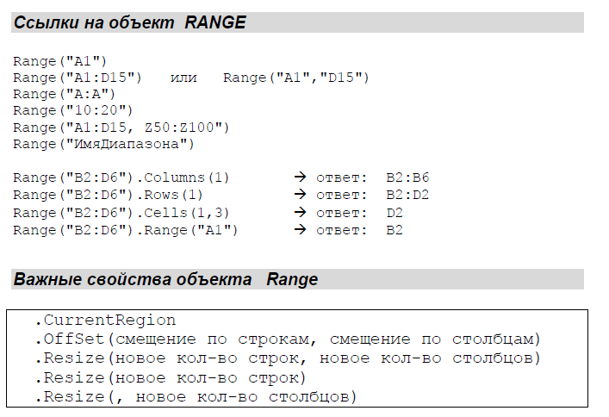
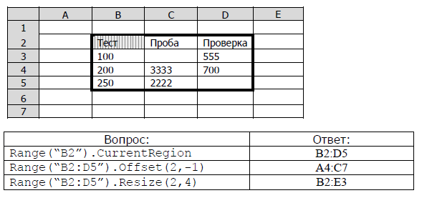
Пример 1
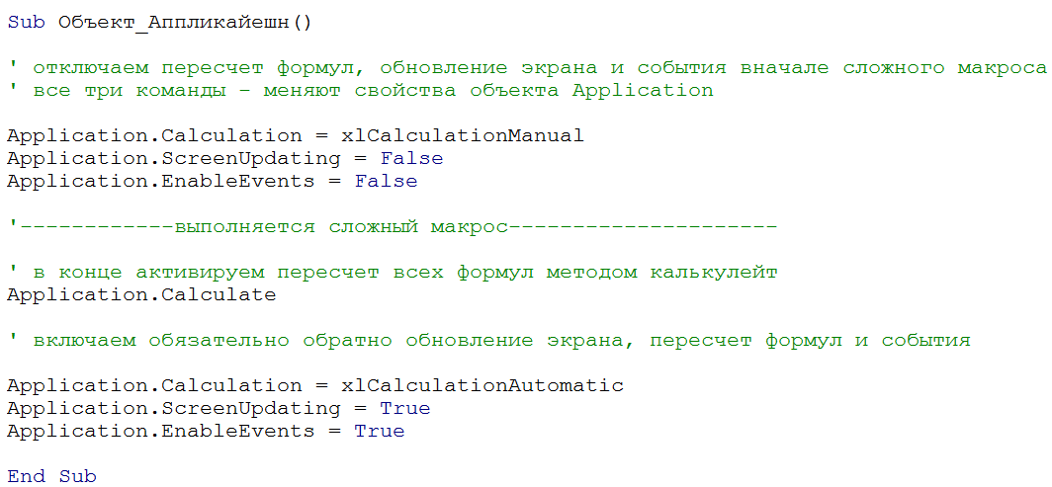

Пример 2

ПамяткаРедактор
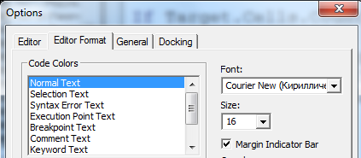
Включение редактора VBA
 |  | Редактор
 | Группа КОД, вкладка РАЗРАБОТЧИК
 |  | Что важно включить в редакторе?

Горячая клавиша для активации Ctrl F11

 | Кнопки для запуска макроса можно делать
 | с помощью объекта КНОПКА
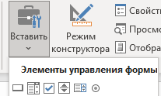

 |  | Написание программы начинается с добавления нового модуля
Стоит помнить
Если писать имя макроса на русском, оно может
читаться некорректно, к примеру, на Mac
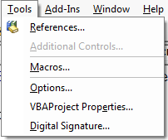
 |  | Размер шрифта кода

ПамяткаКод
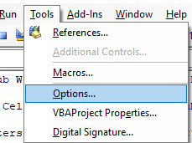
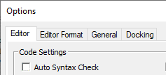
 | Чтобы отключить постоянные отчеты об ошибках, надо

При этом ряд синтаксических ошибок
все равно будут помечаться красным
Просто не будет постоянно выскакивать окно с их
обозначением
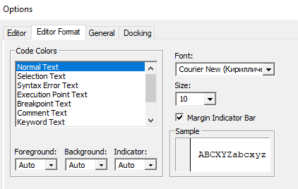

 | Чтобы настроить размер шрифта, надо
 |  |  | Режим требующий обязательного объявления переменных (если они требуются)
 | Тут также можно менять |  | называется Option Explicit
 | цвета |  | Его можно включить и отключить тут

 |  | Благодаря вызову этого окна можно отслеживать поведение всех переменных в процедуре
 |  | Благодаря вызову этого окна можно отслеживать поведение конкретной переменной
 |  | ее можно просто выделить мышкой и перетащить в данное окно

ПамяткаЦвета
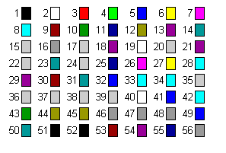
Color index
Список номеров для свойства .ColorIndex

